②-2 기후비작업근거
②-3 기후 비작업일수 산정근거 (부록2 작업제한 기상조건 → 부록3 지역별 통계)
 | 부록2의 국가건설기준(KCS 등) 작업제한 기상조건을, 부록3 기상청 10년(2015–2024) 지역통계로 일수화하여 월별 기후비작업일수를 산정합니다.
 | 관측지점을 선택하면 13개 기상조건 값이 부록3에서 자동 반영됩니다. '선택(Y)'한 조건만 합산되며, 미세먼지는 별도 입력값을 사용합니다.

 | ■ 관측지점 및 공사유형 선택
 | 관측지점 | 철원 | 행정구역 | 연천군
 | 선택방식 | 수동 | 공사유형 | 하수관로
 | ※ '자동'이면 ①공사개요의 시설유형에 따라 권장 기상조건이 자동 선택(아래 매트릭스 기준). '수동'이면 '수동선택(Y)' 칸으로 직접 지정. 하수도=하수관로 공사 기준 적용.

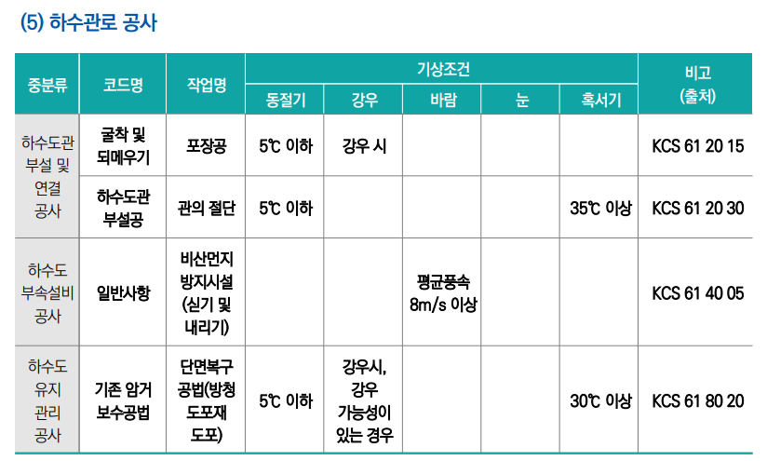

 | ■ 기상조건별 비작업일수 (선택지점 자동조회, 2015–2024 월평균) — 선택=위 방식(자동:권장/수동:수동선택)
 | 선택 | 구분 | 기상조건 | 근거/기준 | 1월 | 2월 | 3월 | 4월 | 5월 | 6월 | 7월 | 8월 | 9월 | 10월 | 11월 | 12월 | 소계 | 수동선택 | 권장
 | 0 | 혹서기 | 체감온도 33℃ 이상 | 서중콘크리트/폭염 KCS 14 20 41 | 0.0 | 0.0 | 0.0 | 0.0 | 0.0 | 0.0 | 5.7 | 9.2 | 0.1 | 0.0 | 0.0 | 0.0 | 15.0
 | 0 | 혹서기 | 체감온도 35℃ 이상 | 폭염경보 기준 | 0.0 | 0.0 | 0.0 | 0.0 | 0.0 | 0.0 | 0.9 | 1.8 | 0.0 | 0.0 | 0.0 | 0.0 | 2.7
 | 0 | 혹서기 | 일최고온도 33℃ 이상 | 서중콘크리트 참고 | 0.0 | 0.0 | 0.0 | 0.0 | 0.0 | 0.7 | 3.7 | 6.0 | 0.1 | 0.0 | 0.0 | 0.0 | 10.5
 | Y | 혹서기 | 일최고온도 35℃ 이상 | 폭염특보 | 0.0 | 0.0 | 0.0 | 0.0 | 0.0 | 0.1 | 0.9 | 0.8 | 0.0 | 0.0 | 0.0 | 0.0 | 1.8 | Y | Y
 | 0 | 동절기 | 일최고기온 0℃ 이하 | 한중콘크리트 KCS 14 20 40 | 9.9 | 4.4 | 0.2 | 0.0 | 0.0 | 0.0 | 0.0 | 0.0 | 0.0 | 0.0 | 0.5 | 8.3 | 23.3
 | 0 | 동절기 | 일최심신적설 5㎝ 이상 | 강설 작업제한 | 0.1 | 0.0 | 0.0 | 0.0 | 0.0 | 0.0 | 0.0 | 0.0 | 0.0 | 0.0 | 0.0 | 0.0 | 0.1
 | 0 | 동절기 | 일최고 0℃↓ 또는 적설 5㎝↑(결합) | 한중+강설(중복제거) | 10.0 | 4.4 | 0.2 | 0.0 | 0.0 | 0.0 | 0.0 | 0.0 | 0.0 | 0.0 | 0.5 | 8.3 | 23.4
 | 0 | 동절기 | 일최저기온 -12℃ 이하 | 혹한 작업중지 | 14.3 | 6.0 | 0.1 | 0.0 | 0.0 | 0.0 | 0.0 | 0.0 | 0.0 | 0.0 | 0.0 | 8.7 | 29.1
 | Y | 동절기 | 일최고 5℃ 이하 |  | 15.6 | 7.4 | 0.4 | - | - | - | - | - | - | - | 0.8 | 12.7 | 36.9 | Y | Y
 | Y | 강우 | 일강수량 3㎜ 이상 | 강우 타설금지(보수적) | 1.1 | 2.0 | 2.6 | 4.3 | 5.5 | 5.7 | 10.4 | 8.4 | 4.5 | 3.6 | 4.3 | 1.7 | 54.1 | Y | Y
 | 0 | 강우 | 일강수량 5㎜ 이상 | 강우 타설금지(표준) | 0.6 | 1.3 | 2.0 | 3.5 | 4.9 | 4.7 | 9.1 | 7.6 | 4.1 | 2.9 | 3.1 | 1.0 | 44.8
 | 0 | 강우 | 일강수량 10㎜ 이상 | 토공·관로 강우제한 | 0.3 | 1.0 | 1.0 | 2.3 | 3.4 | 3.6 | 7.1 | 6.1 | 2.8 | 2.0 | 1.9 | 0.6 | 32.1
 | 0 | 강우 | 일강수량 20㎜ 이상 | 집중호우 제한 | 0.3 | 0.1 | 0.4 | 0.9 | 2.1 | 1.6 | 5.4 | 4.7 | 1.9 | 1.0 | 0.8 | 0.3 | 19.5
 | 0 | 강풍 | 일최대순간풍속 15m/s 이상 | 양중/타워크레인 KCS 21 20 10 | 0.1 | 0.0 | 0.2 | 0.2 | 0.4 | 0.3 | 0.2 | 0.3 | 0.3 | 0.1 | 0.3 | 0.2 | 2.6
 | 0 | 미세먼지 | PM2.5 '나쁨' 36㎍/㎥↑ (고농도) | PM2.5 나쁨일수 (환경부 · 연천군 인근 측정소 · 수동입력 확인) | 3.5 | 3.5 | 4.5 | 2.5 | 1.0 | 0.0 | 0.0 | 0.0 | 0.0 | 0.5 | 1.5 | 2.0 | 19.0
 | ▶ 월별 기후비작업일수 (선택조건 합계 → ②에 자동연동) |  |  |  | 16.7 | 9.4 | 3.0 | 4.3 | 5.5 | 5.8 | 11.3 | 9.2 | 4.5 | 3.6 | 5.1 | 14.4 | 92.8

 | ※ 선택방식 '자동': 위 [시설유형별 권장 매트릭스]에서 현재 시설유형(①공사개요) 행의 Y가 '선택'에 자동 반영. '수동': '수동선택(Y)' 칸 값 사용.
 | ※ 관측지점(C6)은 ①공사개요 기상지역, 행정구역(E6)은 부록3DB에서 자동 연동됩니다. 미세먼지(PM2.5) 행은 부록3DB에 자료가 없어 노란 칸에 지역 측정소 값을 직접 입력해야 합니다.
 | ※ 중복계상 주의: 동절기는 (일최고0℃↓ 또는 적설5㎝↑) 결합조건 1개만 선택 권장. 강우는 공종특성에 맞는 임계값 1개만 선택(구조물 5㎜, 관로·토공 10㎜).
 | ※ 미세먼지(노란셀)는 부록3에 없어 별도 입력합니다. 기본값은 세종 측정소 기준(환경부 2024, PM2.5 '나쁨' 36㎍/㎥↑ 연 19일)을 겨울·봄 집중 배분한 값이며, 다른 연도·지점은 에어코리아·KOSIS 통계로 수정하세요.

